実施報告書（表)
様式２
 |  | 年度 歳末たすけあい事業実施報告書 |  |  |  |  |  | 年 月 日

団体 → 区社協
（ 報告 ： 地域歳末たすけあい事業 ／ 福祉施設歳末たすけあい事業 ）
新潟市西区社会福祉協議会 会長 様
 |  |  |  |  | 申請者 | 団体名
 |  |  |  |  |  | 代表者住所 | 〒950－

 |  |  |  |  |  | 電話番号
 |  |  |  |  |  | 代表者名
 |  |  |  | 代表者と担当者が違う場合→ |  | 担当者名 |  | 連絡先
 |  |  |  | （同一は記載不要） |  | 担当者住所 | 〒950－
歳末たすけあい事業を下記のとおり実施しましたので報告いたします。
事業名 |  |  |  |  | 開催日
開催場所 |  |  |  |  | 開催時間
対象地域 |  |  |  |  | 世帯数
共 催
参加者数 |  | 高齢者（ 人）・障がい者（ 人）・児童・生徒（ 人）・ボランティア（ 人） 主催関係者（ 人）・その他（ ） ※【地域住民 人 ・ 施設入所通所者 人】 |  |  |  |  |  |  |  | 参加者総数 人
事業の具体的内容 |  | 事業の内容をできるだけ詳しくご記入ください 000000000000000000
当日募金活動実績 |  |  |  |  | 交付決定額
事業収支決算 |  |  |  |  |  |  |  |  | （単位：円）
収入科目 |  |  | 金 額 | 内訳・内容
助成金 | 区社協
負担金 | 主催団体
 | 参加者
その他（寄付金等）
合 計

支出科目 |  |  | 金 額 | 内訳・内容
＜助成対象経費＞
会場費
ボランティア保険料※活動保険を除く
講師謝礼
消耗品費
お茶・茶菓子・食材料費等
他（ ）
小 計
＜助成対象外経費＞
備品・金券類購入費
他
小 計
合 計
※ 【 地域住民参加者・施設入所通所者人数欄は 福祉施設歳末たすけあい事業のみ記入 】

（裏）
団体 → 区社協
様式第2号（裏）
※団体名義の通帳をお願いいたします。 （確認のため振込通帳の写しを添付してください）

振り込み先口座 | 金融機関 |  | 銀行 | 本店
 |  |  | 金庫 | 支店
 |  |  | 組合 | 出張所
 | 口座番号 | 普通 ・ 当座
 | 口座名義 | ふりがな

通帳写し貼り付け

記入例 (表)
 |  | 令和〇年度 歳末たすけあい事業実施報告書 |  |  |  |  |  | ２０○○年１２月１０日
事業終了後１ヶ月以内に提出
区社協←団体
（ 報告 ： 地域歳末たすけあい事業 ／ 福祉施設歳末たすけあい事業 ）
新潟市西区社会福祉協議会 会長 様
 |  |  |  |  | 申請者 | 団体名 | きらりん西自治会
 |  |  |  |  |  | 代表者住所 | 〒950－■■■■
 |  |  |  |  |  |  | 西区寺尾東００－１－５
 |  |  |  |  |  | 電話番号 | ０２５－○○○－４５６７
 |  |  |  |  |  | 代表者名 | 会長 新潟 西太郎
 |  |  |  | 代表者と担当者が違う場合→ |  | 担当者名 | 越後西次郎 | 連絡先 | 025-○○○-1234
 |  |  |  | （同一は記載不要） |  | 担当者住所 | 〒950－■■■■
歳末たすけあい事業を下記のとおり実施しましたので報告いたします。 |  |  |  |  |  |  | 西区寺尾東００－■
事業名 |  | 歳末たすけあいもちつき大会 |  |  | 開催日 |  | ２０○○年１２月７日（日）
開催場所 |  | きらりんまちづくりハウスセンター |  |  | 開催時間 |  | １０：００ ～ １４：００
対象地域 |  | きらりん西自治会 |  |  | 世帯数 |  | ２５５世帯
共 催 |  | 共催団体 ： ○○婦人会、たんぽぽ園、東キラリン自治会
参加者数 |  | 高齢者（６5人）・障がい者（１5人）・児童・生徒（５２人）・ボランティア（１５人）・主催関係者（8人）・その他（たんぽぽ園職員、８人、講師２名）※【地域住民 人 ・ 施設入所通所者 人】 |  |  |  |  |  |  |  | 参加者総数 １６５人
事業の具体的内容 |  | 事業の内容をできるだけ詳しくご記入ください 地域福祉及び歳末たすけあい募金について理解をより深め、もちつき大会、ゲーム昼食会を通して、世代間の交流を図り、また、福祉施設たんぽぽ園の入所者と地域住民との交流を深めることができた。 ・もちつき大会 ・募金活動 ・昼食会 ・ビンゴゲーム大会
当日募金活動実績 |  | ４１，２１１円 |  |  | 交付決定額 |  | ４０，０００円
事業収支決算 |  |  |  |  |  |  |  |  | （単位：円）
収入科目 |  |  | 金 額 | 内訳・内容
金額は0円の場合も記入
助成金 | 区社協 |  | 40,000 | 助成申請額 40,000円
負担金 | 主催団体 |  | 71,640 | きらりん西自治会負担金
 | 参加者 |  | 31,400 | 200円×157人（たんぽぽ園除く）
その他（寄付金等） |  |  | 5,000 | たんぽぽ園協力金
合計金額が同一であるか確認
合 計 |  |  | 148,040

支出科目 |  |  | 金 額 | 内訳・内容
＜助成対象経費＞
会場費 |  |  | 5,000 | 会場使用料 @2500円×２室
ボランティア保険料※活動保険を除く |  |  | 5,040 | ボランティア行事用保険1８０名（余裕分含む）
講師謝礼 |  |  | 6,500 | ○○団体（■様・△様２名）講師、交通費含む
消耗品費 |  |  | 7,800 | 回覧文書作成費、他事務用品等
お茶・茶菓子・食材料費等 |  |  | 46,000 | もち米20,000円、あんこ等5,000円、豚汁材料20,000円、ジュース1,000円
他（ 事業費 ） |  |  | 17,700 | 器具借用料3,000円、ゲーム材料、紙コップ・袋など4,000円、ビンゴ景品代10,700円
小 計 |  |  | 88,040
＜助成対象外経費＞
備品・金券類購入費 |  |  | 46,000 | 備品・衣装、はっぴ購入26,000円。図書券購入20,000円。
他 |  |  | 14,000 | アルコール購入
小 計 |  |  | 60,000
合 計 |  |  | 148,040
※ 【 地域住民参加者・施設入所通所者人数欄は 福祉施設歳末たすけあい事業のみ記入 】
※ 領収書等は、助成対象経費分のみで写しを提出してください。 また、講師謝礼等のお礼についても必ず領収書を
もらっていただき提出してください。
※ 金額に訂正のある場合は訂正印をお願いします。
→ 裏面の「振り込み先口座」へのご記入と通帳写しの提出をお願いします。

記入例（裏）
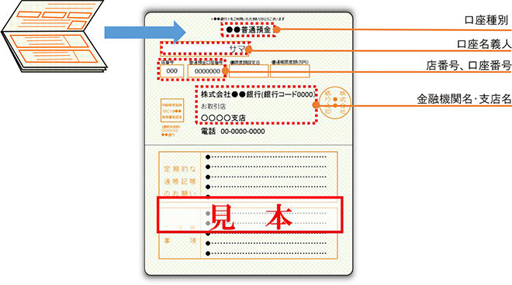
団体 → 区社協
様式第2号（裏）
※団体名義の通帳をお願いいたします。 （確認のため振込通帳の写しを添付してください）

振り込み先口座 | 金融機関 | ●●● |  |  | 銀行 |  | ■■■■■■ |  |  |  | 本店
 |  |  |  |  | 金庫 |  |  |  |  |  | 支店
 |  |  |  |  | 組合 |  |  |  |  |  | 出張所
 | 口座番号 | 普通 ・ 当座 |  | 4 | 5 | 6 |  | 7 | 8 | 9 |  | 0
 | 口座名義 | ふりがな | ●●●ジチカイ ダイヒョウ ○○ ○○
 |  | ●●●自治会 代表 ○○ ○○

通帳写し貼り付け

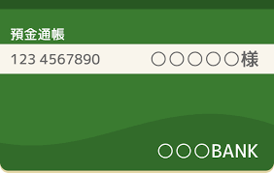
 |  |  |  |  |  |  |  |  |  | 【 参 考 】

